Chi tiết địa chất
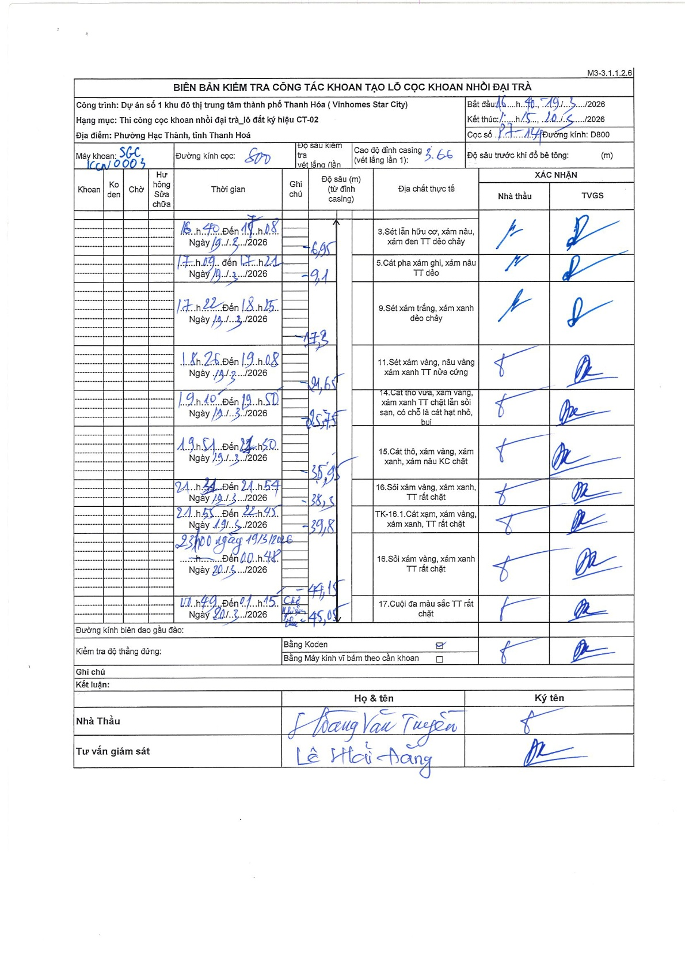
Dự án | Star City Thanh Hóa
Hạng mục | Thi công cọc khoan nhồi, tường vây cho các hạng mục_Lô CT-02
Tên bộ phận | Cọc khoan nhồi
Số hiệu cọc | C9
Tên Máy khoan | SGC-KCN0003
Đường kính | D800
Bắt đầu thi công | 16:40 19/03/2026
Kết thúc thi công | 01:15 20/03/2026

Địa chất TT | Đường kính | Mô tả lớp thiết kế | Từ (h) | Đến (h) | Cao độ từ | Cao độ đến | T.Gian (h) | Dài (m) | V (m/h) | Ghi chú
1 | D800 | Sét lẫn hữu cơ, xám nâu, xám đen TT dẻo chảy | 16:40 19/03/2026 | 17:08 19/03/2026 | -3.66 | -6.95 | 0.47 | 3.29 | 7.05
2 | D800 | Cát pha xám ghi, xám nâu TT dẻo | 17:09 19/03/2026 | 17:21 19/03/2026 | -6.95 | -9.1 | 0.2 | 2.15 | 10.75
3 | D800 | Sét xám trắng, xám xanh dẻo chảy | 17:22 19/03/2026 | 18:25 19/03/2026 | -9.1 | -17.3 | 1.05 | 8.2 | 7.81
4 | D800 | Sét xám vàng, nâu vàng xám xanh TT nửa cứng | 18:25 19/03/2026 | 19:08 19/03/2026 | -17.3 | -24.65 | 0.72 | 7.35 | 10.26
5 | D800 | Cát thô vừa, xám vàng, xám xanh TT chặt lẫn sỏi sạn, có chỗ là cát hạt nhỏ, bụi | 19:10 19/03/2026 | 19:50 19/03/2026 | -24.65 | -25.75 | 0.67 | 1.1 | 1.65
6 | D800 | Cát thô, xám vàng, xám xanh, xám nâu KC chặt | 19:51 19/03/2026 | 21:50 19/03/2026 | -25.75 | -35.95 | 1.98 | 10.2 | 5.14
7 | D800 | Sỏi xám vàng, xám xanh, TT rất chặt | 21:34 19/03/2026 | 21:54 19/03/2026 | -35.95 | -38.5 | 0.33 | 2.55 | 7.65
8 | D800 | TK-16.1.Cát xạm, xám vàng, xám xanh, TT rất chặt | 21:55 19/03/2026 | 22:45 19/03/2026 | -38.5 | -39.8 | 0.83 | 1.3 | 1.56
9 | D800 | Sỏi xám vàng, xám xanh TT rất chặt | 23:00 19/03/2026 | 00:48 20/03/2026 | -39.8 | -44.15 | 1.8 | 4.35 | 2.42
10 | D800 | Cuội đa màu sắc TT rất chặt | 00:49 20/03/2026 | 01:15 20/03/2026 | -44.15 | -45.05 | 0.43 | 0.9 | 2.08

ẢNH BIÊN BẢN GỐC

